보건복지부 일반회계 예산현황(e-나라지표)
『보건복지부 일반회계 예산현황』

※그래프

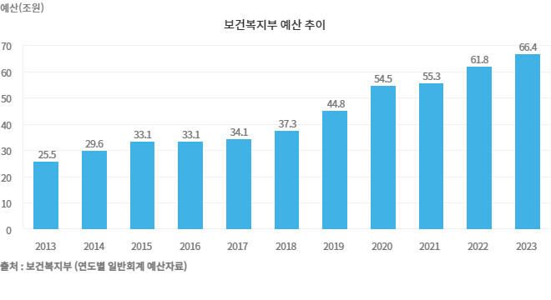

※통계표
통계표명: | 보건복지 예산 현황
단위: | 조원, %
 | 2015 | 2016 | 2017 | 2018 | 2019 | 2020 | 2021 | 2022 | 2023 | 2024
보건복지예산 | 33 | 33 | 34 | 37 | 45 | 55 | 55 | 62 | 66 | 72
보건복지예산증가율 | 12 | 0 | 3 | 9 | 20 | 6 | 1 | 12 | 8 | 9
출처: | 보건복지부 (연도별 일반회계 예산자료)
주석: | * 2005년 예산증가율 감소 원인 : 지방이양(67개 사업) 0.7조원, 보육사업 여성부 이관 등 0.5조원

※의미분석
지표설명 | ■ 보건복지 예산 지표 개념 ㅇ 보건복지부 예산(일반회계, 본예산 기준)을 기준으로 작성 ■ 보건복지 예산 지표 의의 및 활용도 ㅇ 보건복지부 일반회계 예산(본예산 기준)의 규모 및 증가 추이
지표해석 | ■ 보건복지 예산 추이 분석 ㅇ `24년 보건복지부 소관 예산(일반회계, 본예산 기준)은 72.2조원으로, 전년도 본예산(66.4조원) 대비 증가율은 8.8% ㅇ 연차별 주요 증가 원인 - 외환위기 이후 사회안전망 구축을 위한 새로운 복지제도 도입 등으로 사회복지부문 투자 대폭 확충 * 국민연금을 도시지역 자영업자까지 확대(`99. 4월) * 의약분업제도 실시(`00. 7월) * 국민기초생활보장제도 도입(`00. 10월) * 건강보험 및 국민연금의 사업장가입자 범위 확대 실시(`03. 7월) * `08년 7월 노인장기요양보험 사업 추진, 기초노령연금지원(현재 노인인구70%대상) * `09년 예산은 일자리유지, 창출 및 민생안정 지원에 중점을 두어 편성 * `10. 7월 장애인연금 지원(18세이상 저소득 중증장애인 대상) * `11년은 탈빈곤을 위한 재정지원 일자리 확대 및 저출산 극복을 위한 보육료 지원 강화 등 * `12년은 영유아 보육료 지원(0-2세 보육료지원 확대, 5세아 누리과정 도입) 등에 중점 * `13년은 영유아 보육료(0-2세 보육료) 및 가정양육수당 전 계층으로 지원범위 확대 등 * `14년은 노인빈곤 완화 및 노후 소득보장 사각지대 해소를 위한 기초연금 지급 등 * `15년은 취약계층에 대한 맞춤형 복지 및 의료지원 확대 등 * `17년은 생계급여 보장수준인상, 읍면동 복지허브화 확대 등 취약계층 보호 및 맞춤형복지 강화 * `18년은 아동수당도입, 기초연금 급여 인상 등에 따른 증액 * `19년은 생계,의료급여 단가인상, 부양의무자 기준 완화 등을 통한 기초생활보장 강화 * `20년은 보육지원체계 개편, 건강보험 보장성 강화, 청년저축계좌 신설 등 * `21년은 보건위기 대응 역량강화 및 공공의료 확충, 노인.장애인 돌봄 강화 * `22년은 생계급여 부양의무자 완전 폐지 등 취약계층 소득안정, 영아수당.첫만남이용권 도입 등 아동에 대한 국가책임 강화 * `23년은 기준 중위소득 5.47% 인상, 장애인활동지원 단가 인상 및 대상 확대, 부모급여 도입 등 * `24년은 기준 중위소득 6.09% 인상, 생계급여 선정기준 상향(기준중위소득 30 → 32%), 노인일자리 증가(88.3 → 103.0개, +14.7만개), 기초연금 기준연금액 3.6% 인상, 장애인연금 기초급여 3.6% 및 부가급여 2만원 인상, 전국민 마음투자 지원 사업 도입 등 ■ 향후 재정투자 방향 ㅇ 생계급여 선정기준 단계적 상향, 의료급여 부양의무자 단계적 적용 제외 등 기초새활보장제도의 보장수준 확대 ㅇ 고령화, 1인 가구화에 따른 요양, 돌봄, 의료서비스 등 새로운 수요 증가에 대응한 사회서비스 모델 개발 ㅇ 지역완결적 필수의료 체계 구축을 위한 지역 중심의 소아·응급·중증질환 진료체계 강화 및 의료인력 등 인프라 확충 ㅇ 사전예방적 건강관리를 통한 국민의 건강생활 보장, 전국민 심리상담서비스(전국민 마음투자) 단계적 확충 ㅇ 보건의료산업의 세계시장 진출을 위한 글로벌 경쟁력 강화
유의사항 | ㅇ일반회계(본예산)를 기준으로 작성

※지표정보
담당 부서 및 연락처 | 보건복지부, 기초생활보장과, 044-202-3057
최근 갱신일 | 2023-02-01(입력예정일 : 2025-01-31)
자료 출처 | 기획재정부
공표 주기 | 1년

